Script
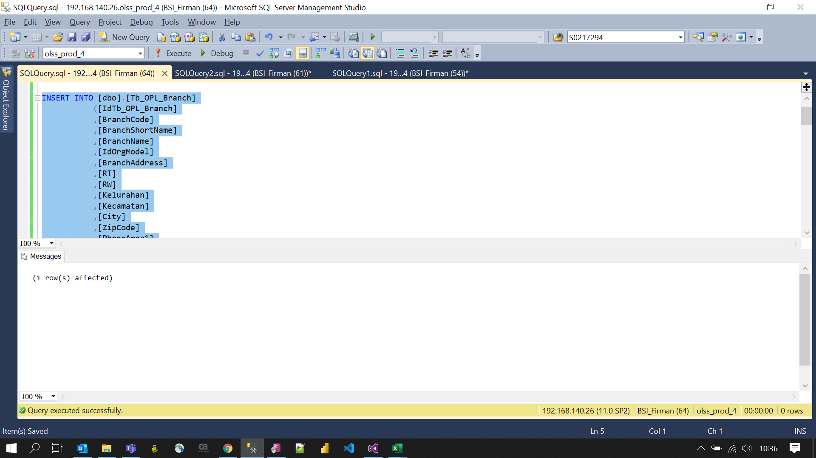
INSERT INTO [dbo].[Tb_OPL_Branch]
([IdTb_OPL_Branch]
,[BranchCode]
,[BranchShortName]
,[BranchName]
,[IdOrgModel]
,[BranchAddress]
,[RT]
,[RW]
,[Kelurahan]
,[Kecamatan]
,[City]
,[ZipCode]
,[PhoneArea1]
,[Phone1]
,[PhoneArea2]
,[Phone2]
,[FaxArea]
,[Fax]
,[ContactPersonName]
,[ContactPersonJobTitle]
,[ContactPersonEmail1]
,[ContactPersonMobilePhone1]
,[ContactPersonMobilePhone2]
,[OfficeClass]
,[IdBranchArea]
,[IsActive]
,[IdParentBranch]
,[IsBranchClose]
,[BranchOpeningDate]
,[IsAllowAppCreated]
,[IdHolidayScheme]
,[PhoneArea3]
,[Phone3]
,[ContactPersonEmail2]
,[IdWorkingHourScheme]
,[IdTaxOffice]
,[IsVirtualOffice]
,[CreatedBy]
,[CreatedDate]
,[LastModifiedBy]
,[LastModifiedDate])
VALUES
(34
,'2034'
,'TGR'
,'TANGERANG'
,2
,'Komplek Ruko Bidex Blok A-19 Jl. CBD Lot. VII, Desa Lengkong Gudang, Kecamatan Serpong'
,'0'
,'0'
,'Lengkong Gudang'
,'Serpong'
,'Tangerang Selatan'
,'15310'
,'021'
,'53169939'
,null
,null
,'021'
,'22232595'
,'-'
,'-'
,'-'
,'-'
,'-'
,'M'
,5
,1
,1
,'0'
,null
,'1'
,1
,null
,null
,null
,1
,1
,'0'
,'BSI Firmansyah'
,GETDATE()
,'BSI Firmansyah'
,GETDATE())

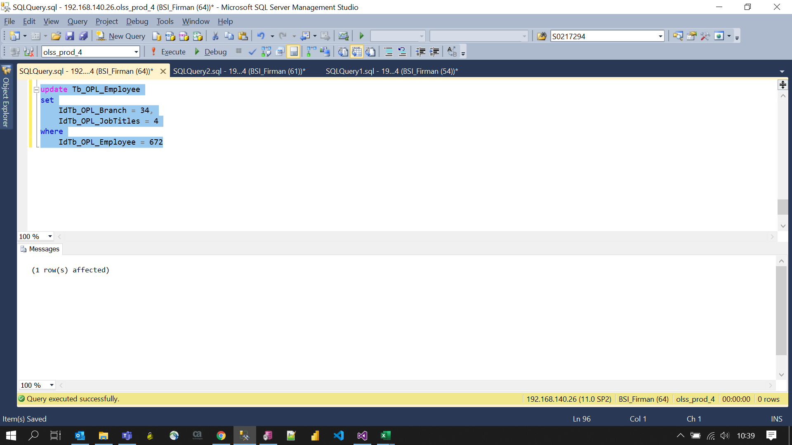
update Tb_OPL_Employee
set
 | IdTb_OPL_Branch = 34,
 | IdTb_OPL_JobTitles = 4
where
 | IdTb_OPL_Employee = 672

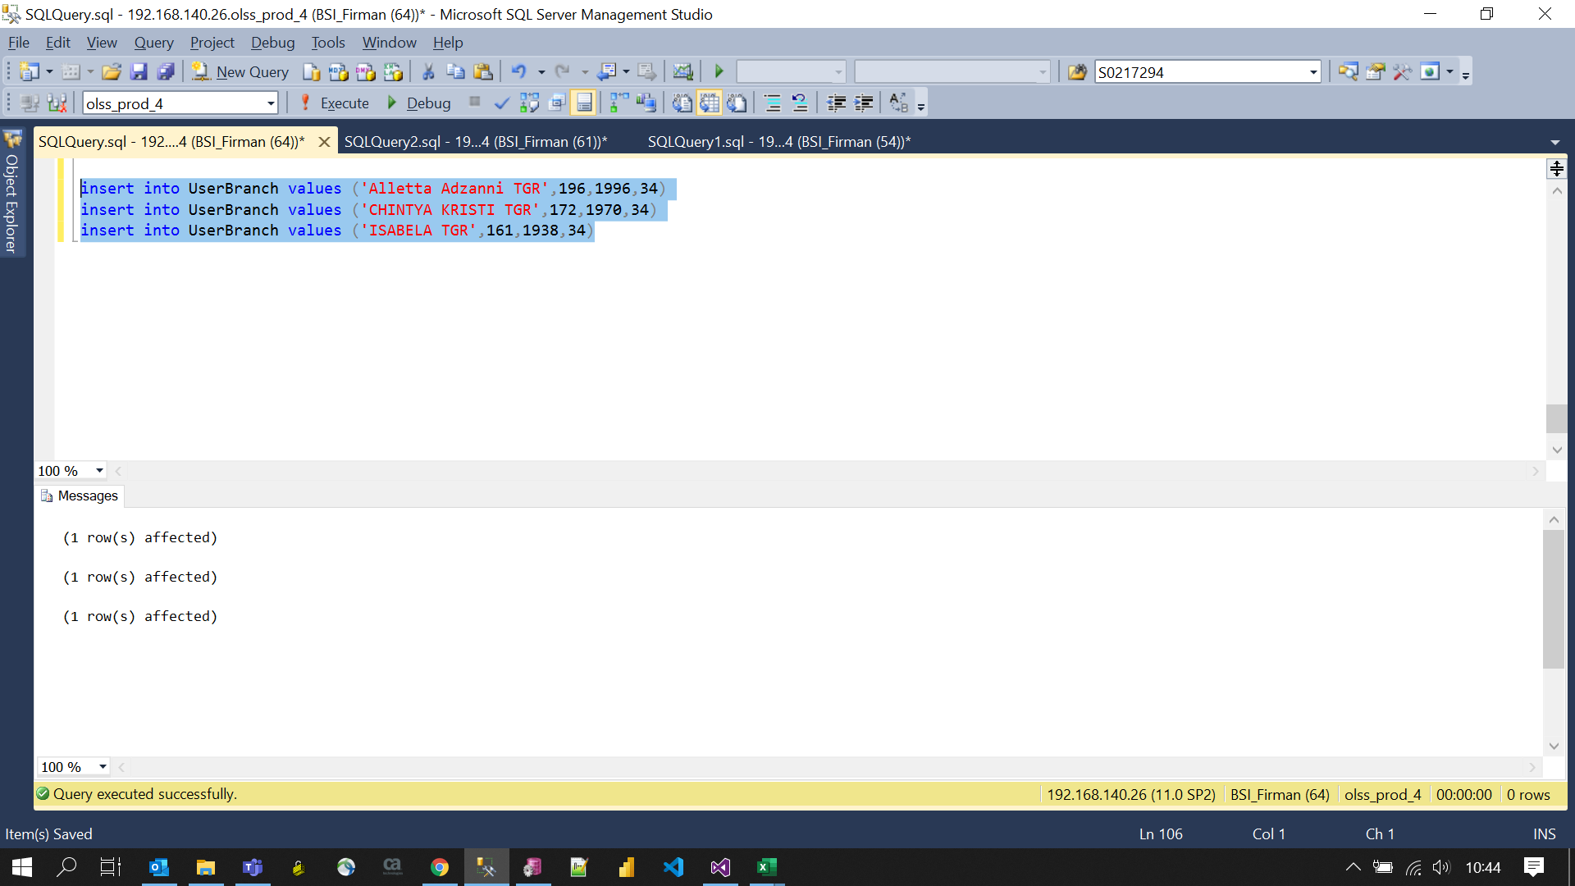
insert into UserBranch values ('Alletta Adzanni TGR',196,1996,34)
insert into UserBranch values ('CHINTYA KRISTI TGR',172,1970,34)
insert into UserBranch values ('ISABELA TGR',161,1938,34)

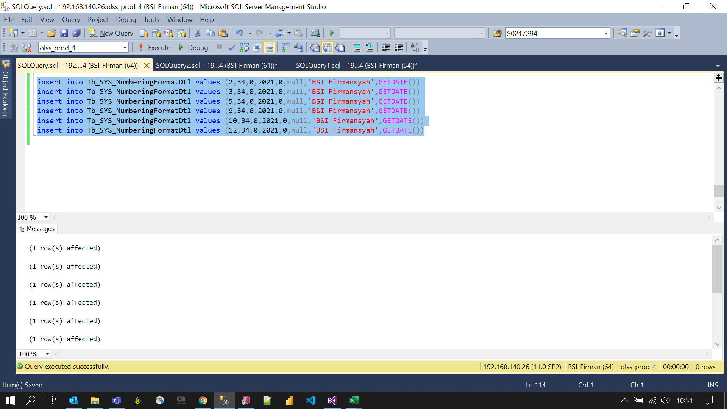
insert into Tb_SYS_NumberingFormatDtl values (2,34,0,2021,0,null,'BSI Firmansyah',GETDATE())
insert into Tb_SYS_NumberingFormatDtl values (3,34,0,2021,0,null,'BSI Firmansyah',GETDATE())
insert into Tb_SYS_NumberingFormatDtl values (5,34,0,2021,0,null,'BSI Firmansyah',GETDATE())
insert into Tb_SYS_NumberingFormatDtl values (9,34,0,2021,0,null,'BSI Firmansyah',GETDATE())
insert into Tb_SYS_NumberingFormatDtl values (10,34,0,2021,0,null,'BSI Firmansyah',GETDATE())
insert into Tb_SYS_NumberingFormatDtl values (12,34,0,2021,0,null,'BSI Firmansyah',GETDATE())

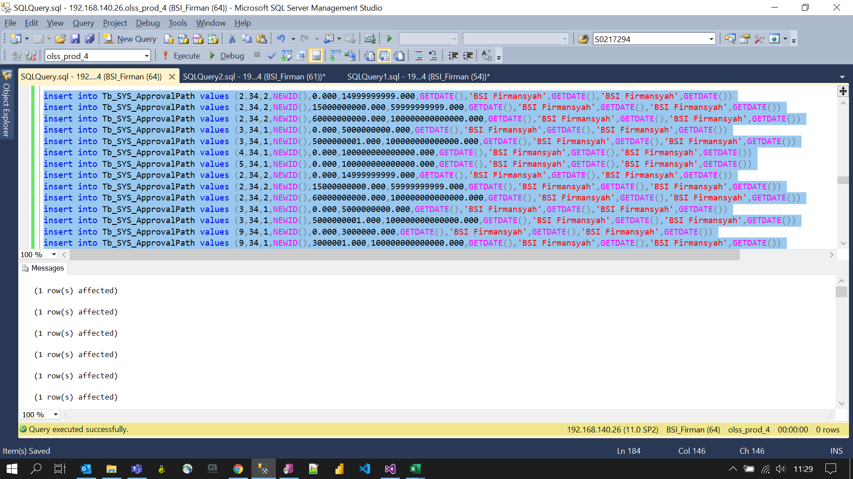
insert into Tb_SYS_ApprovalPath values (2,34,2,NEWID(),0.000,14999999999.000,GETDATE(),'BSI Firmansyah',GETDATE(),'BSI Firmansyah',GETDATE())
insert into Tb_SYS_ApprovalPath values (2,34,2,NEWID(),15000000000.000,59999999999.000,GETDATE(),'BSI Firmansyah',GETDATE(),'BSI Firmansyah',GETDATE())
insert into Tb_SYS_ApprovalPath values (2,34,2,NEWID(),60000000000.000,100000000000000.000,GETDATE(),'BSI Firmansyah',GETDATE(),'BSI Firmansyah',GETDATE())
insert into Tb_SYS_ApprovalPath values (3,34,1,NEWID(),0.000,5000000000.000,GETDATE(),'BSI Firmansyah',GETDATE(),'BSI Firmansyah',GETDATE())
insert into Tb_SYS_ApprovalPath values (3,34,1,NEWID(),5000000001.000,100000000000000.000,GETDATE(),'BSI Firmansyah',GETDATE(),'BSI Firmansyah',GETDATE())
insert into Tb_SYS_ApprovalPath values (4,34,1,NEWID(),0.000,100000000000000.000,GETDATE(),'BSI Firmansyah',GETDATE(),'BSI Firmansyah',GETDATE())
insert into Tb_SYS_ApprovalPath values (5,34,1,NEWID(),0.000,100000000000000.000,GETDATE(),'BSI Firmansyah',GETDATE(),'BSI Firmansyah',GETDATE())
insert into Tb_SYS_ApprovalPath values (2,34,2,NEWID(),0.000,14999999999.000,GETDATE(),'BSI Firmansyah',GETDATE(),'BSI Firmansyah',GETDATE())
insert into Tb_SYS_ApprovalPath values (2,34,2,NEWID(),15000000000.000,59999999999.000,GETDATE(),'BSI Firmansyah',GETDATE(),'BSI Firmansyah',GETDATE())
insert into Tb_SYS_ApprovalPath values (2,34,2,NEWID(),60000000000.000,100000000000000.000,GETDATE(),'BSI Firmansyah',GETDATE(),'BSI Firmansyah',GETDATE())
insert into Tb_SYS_ApprovalPath values (3,34,1,NEWID(),0.000,5000000000.000,GETDATE(),'BSI Firmansyah',GETDATE(),'BSI Firmansyah',GETDATE())
insert into Tb_SYS_ApprovalPath values (3,34,1,NEWID(),5000000001.000,100000000000000.000,GETDATE(),'BSI Firmansyah',GETDATE(),'BSI Firmansyah',GETDATE())
insert into Tb_SYS_ApprovalPath values (9,34,1,NEWID(),0.000,3000000.000,GETDATE(),'BSI Firmansyah',GETDATE(),'BSI Firmansyah',GETDATE())
insert into Tb_SYS_ApprovalPath values (9,34,1,NEWID(),3000001.000,100000000000000.000,GETDATE(),'BSI Firmansyah',GETDATE(),'BSI Firmansyah',GETDATE())
insert into Tb_SYS_ApprovalPath values (12,34,1,NEWID(),0.000,100000000000000.000,GETDATE(),'BSI Firmansyah',GETDATE(),'BSI Firmansyah',GETDATE())
insert into Tb_SYS_ApprovalPath values (11,34,1,NEWID(),0.000,100000000000000.000,GETDATE(),'BSI Firmansyah',GETDATE(),'BSI Firmansyah',GETDATE())
insert into Tb_SYS_ApprovalPath values (4,34,1,NEWID(),0.000,100000000000000.000,GETDATE(),'BSI Firmansyah',GETDATE(),'BSI Firmansyah',GETDATE())
insert into Tb_SYS_ApprovalPath values (2,34,3,NEWID(),0.000,14999999999.000,GETDATE(),'BSI Firmansyah',GETDATE(),'BSI Firmansyah',GETDATE())
insert into Tb_SYS_ApprovalPath values (2,34,3,NEWID(),15000000000.000,89999999999.000,GETDATE(),'BSI Firmansyah',GETDATE(),'BSI Firmansyah',GETDATE())
insert into Tb_SYS_ApprovalPath values (2,34,3,NEWID(),90000000000.000,100000000000000.000,GETDATE(),'BSI Firmansyah',GETDATE(),'BSI Firmansyah',GETDATE())
insert into Tb_SYS_ApprovalPath values (4,34,1,NEWID(),0.000,100000000000000.000,GETDATE(),'BSI Firmansyah',GETDATE(),'BSI Firmansyah',GETDATE())
insert into Tb_SYS_ApprovalPath values (9,34,1,NEWID(),0.000,100000000000000.000,GETDATE(),'BSI Firmansyah',GETDATE(),'BSI Firmansyah',GETDATE())
insert into Tb_SYS_ApprovalPath values (12,34,1,NEWID(),0.000,100000000000000.000,GETDATE(),'BSI Firmansyah',GETDATE(),'BSI Firmansyah',GETDATE())
insert into Tb_SYS_ApprovalPath values (11,34,1,NEWID(),0.000,100000000000000.000,GETDATE(),'BSI Firmansyah',GETDATE(),'BSI Firmansyah',GETDATE())
insert into Tb_SYS_ApprovalPath values (10,34,1,NEWID(),0.000,100000000000000.000,GETDATE(),'BSI Firmansyah',GETDATE(),'BSI Firmansyah',GETDATE())
insert into Tb_SYS_ApprovalPath values (5,34,1,NEWID(),0.000,100000000000000.000,GETDATE(),'BSI Firmansyah',GETDATE(),'BSI Firmansyah',GETDATE())
insert into Tb_SYS_ApprovalPath values (3,34,1,NEWID(),0.000,4999999999.000,GETDATE(),'BSI Firmansyah',GETDATE(),'BSI Firmansyah',GETDATE())
insert into Tb_SYS_ApprovalPath values (3,34,1,NEWID(),5000000000.000,100000000000000.000,GETDATE(),'BSI Firmansyah',GETDATE(),'BSI Firmansyah',GETDATE())
insert into Tb_SYS_ApprovalPath values (2,34,2,NEWID(),0.000,14999999999.000,GETDATE(),'BSI Firmansyah',GETDATE(),'BSI Firmansyah',GETDATE())
insert into Tb_SYS_ApprovalPath values (2,34,2,NEWID(),15000000000.000,89999999999.000,GETDATE(),'BSI Firmansyah',GETDATE(),'BSI Firmansyah',GETDATE())
insert into Tb_SYS_ApprovalPath values (2,34,2,NEWID(),90000000000.000,100000000000000.000,GETDATE(),'BSI Firmansyah',GETDATE(),'BSI Firmansyah',GETDATE())
insert into Tb_SYS_ApprovalPath values (9,34,21,NEWID(),0.000,100000000000000.000,GETDATE(),'BSI Firmansyah',GETDATE(),'BSI Firmansyah',GETDATE())
insert into Tb_SYS_ApprovalPath values (2,34,3,NEWID(),0.000,14999999999.000,GETDATE(),'BSI Firmansyah',GETDATE(),'BSI Firmansyah',GETDATE())
insert into Tb_SYS_ApprovalPath values (2,34,3,NEWID(),15000000000.000,89999999999.000,GETDATE(),'BSI Firmansyah',GETDATE(),'BSI Firmansyah',GETDATE())
insert into Tb_SYS_ApprovalPath values (2,34,3,NEWID(),90000000000.000,100000000000000.000,GETDATE(),'BSI Firmansyah',GETDATE(),'BSI Firmansyah',GETDATE())
insert into Tb_SYS_ApprovalPath values (2,34,2,NEWID(),0.000,14999999999.000,GETDATE(),'BSI Firmansyah',GETDATE(),'BSI Firmansyah',GETDATE())
insert into Tb_SYS_ApprovalPath values (2,34,2,NEWID(),15000000000.000,89999999999.000,GETDATE(),'BSI Firmansyah',GETDATE(),'BSI Firmansyah',GETDATE())
insert into Tb_SYS_ApprovalPath values (2,34,2,NEWID(),90000000000.000,100000000000000.000,GETDATE(),'BSI Firmansyah',GETDATE(),'BSI Firmansyah',GETDATE())
insert into Tb_SYS_ApprovalPath values (3,34,1,NEWID(),0.000,4999999999.000,GETDATE(),'BSI Firmansyah',GETDATE(),'BSI Firmansyah',GETDATE())
insert into Tb_SYS_ApprovalPath values (3,34,1,NEWID(),5000000000.000,100000000000000.000,GETDATE(),'BSI Firmansyah',GETDATE(),'BSI Firmansyah',GETDATE())
insert into Tb_SYS_ApprovalPath values (9,34,1,NEWID(),0.000,100000000000000.000,GETDATE(),'BSI Firmansyah',GETDATE(),'BSI Firmansyah',GETDATE())
insert into Tb_SYS_ApprovalPath values (2,34,3,NEWID(),0.000,14999999999.000,GETDATE(),'BSI Firmansyah',GETDATE(),'BSI Firmansyah',GETDATE())
insert into Tb_SYS_ApprovalPath values (2,34,3,NEWID(),15000000000.000,89999999999.000,GETDATE(),'BSI Firmansyah',GETDATE(),'BSI Firmansyah',GETDATE())
insert into Tb_SYS_ApprovalPath values (2,34,3,NEWID(),90000000000.000,100000000000000.000,GETDATE(),'BSI Firmansyah',GETDATE(),'BSI Firmansyah',GETDATE())
insert into Tb_SYS_ApprovalPath values (2,34,2,NEWID(),0.000,14999999999.000,GETDATE(),'BSI Firmansyah',GETDATE(),'BSI Firmansyah',GETDATE())
insert into Tb_SYS_ApprovalPath values (2,34,2,NEWID(),15000000000.000,89999999999.000,GETDATE(),'BSI Firmansyah',GETDATE(),'BSI Firmansyah',GETDATE())
insert into Tb_SYS_ApprovalPath values (2,34,2,NEWID(),90000000000.000,100000000000000.000,GETDATE(),'BSI Firmansyah',GETDATE(),'BSI Firmansyah',GETDATE())
insert into Tb_SYS_ApprovalPath values (3,34,1,NEWID(),0.000,1000000000.000,GETDATE(),'BSI Firmansyah',GETDATE(),'BSI Firmansyah',GETDATE())
insert into Tb_SYS_ApprovalPath values (3,34,1,NEWID(),1000000001.000,2000000000.000,GETDATE(),'BSI Firmansyah',GETDATE(),'BSI Firmansyah',GETDATE())
insert into Tb_SYS_ApprovalPath values (3,34,1,NEWID(),2000000001.000,5000000000.000,GETDATE(),'BSI Firmansyah',GETDATE(),'BSI Firmansyah',GETDATE())
insert into Tb_SYS_ApprovalPath values (3,34,1,NEWID(),5000000001.000,100000000000000.000,GETDATE(),'BSI Firmansyah',GETDATE(),'BSI Firmansyah',GETDATE())
insert into Tb_SYS_ApprovalPath values (4,34,1,NEWID(),0.000,100000000000000.000,GETDATE(),'BSI Firmansyah',GETDATE(),'BSI Firmansyah',GETDATE())
insert into Tb_SYS_ApprovalPath values (2,34,2,NEWID(),0.000,100000000000000.000,GETDATE(),'BSI Firmansyah',GETDATE(),'BSI Firmansyah',GETDATE())
insert into Tb_SYS_ApprovalPath values (2,34,3,NEWID(),0.000,100000000000000.000,GETDATE(),'BSI Firmansyah',GETDATE(),'BSI Firmansyah',GETDATE())
insert into Tb_SYS_ApprovalPath values (2,34,2,NEWID(),0.000,10000000000.000,GETDATE(),'BSI Firmansyah',GETDATE(),'BSI Firmansyah',GETDATE())
insert into Tb_SYS_ApprovalPath values (2,34,2,NEWID(),10000000001.000,50000000000.000,GETDATE(),'BSI Firmansyah',GETDATE(),'BSI Firmansyah',GETDATE())
insert into Tb_SYS_ApprovalPath values (2,34,2,NEWID(),50000000001.000,90000000000.000,GETDATE(),'BSI Firmansyah',GETDATE(),'BSI Firmansyah',GETDATE())
insert into Tb_SYS_ApprovalPath values (2,34,2,NEWID(),90000000001.000,100000000000000.000,GETDATE(),'BSI Firmansyah',GETDATE(),'BSI Firmansyah',GETDATE())
insert into Tb_SYS_ApprovalPath values (3,34,1,NEWID(),0.000,100000000000000.000,GETDATE(),'BSI Firmansyah',GETDATE(),'BSI Firmansyah',GETDATE())
insert into Tb_SYS_ApprovalPath values (4,34,1,NEWID(),0.000,100000000000000.000,GETDATE(),'BSI Firmansyah',GETDATE(),'BSI Firmansyah',GETDATE())

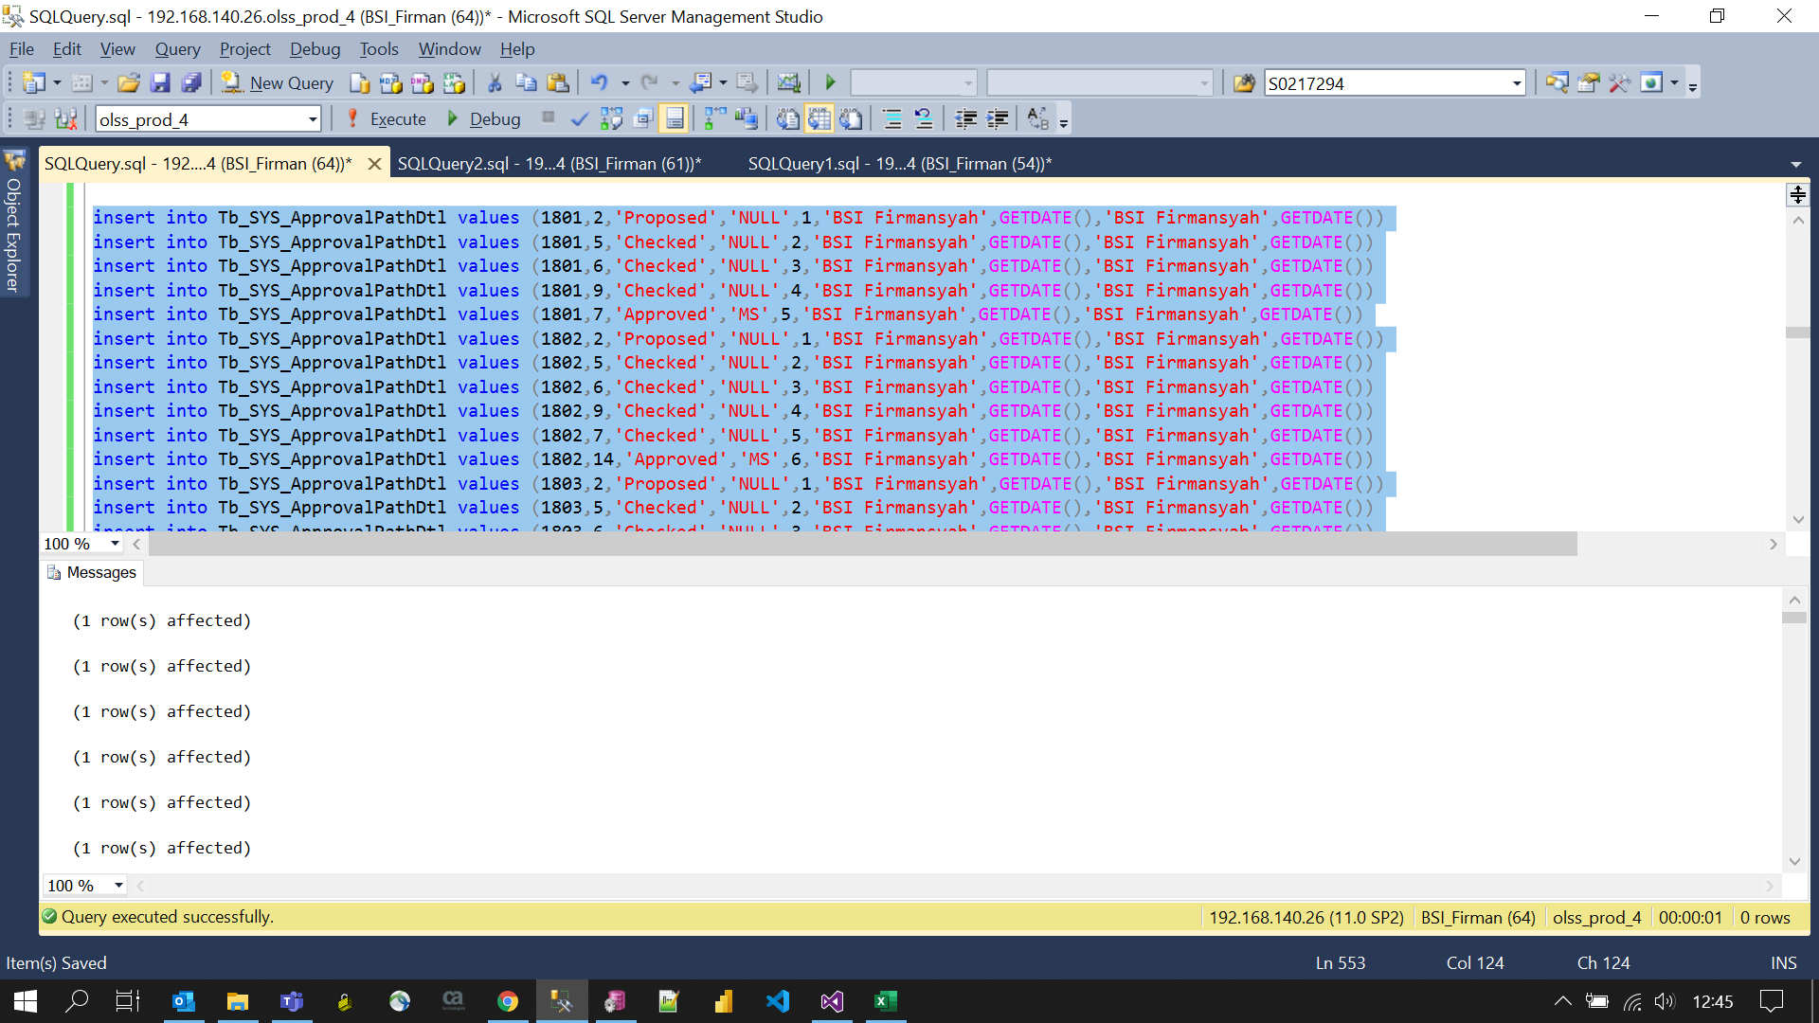
insert into Tb_SYS_ApprovalPathDtl values (1801,2,'Proposed','NULL',1,'BSI Firmansyah',GETDATE(),'BSI Firmansyah',GETDATE())
insert into Tb_SYS_ApprovalPathDtl values (1801,5,'Checked','NULL',2,'BSI Firmansyah',GETDATE(),'BSI Firmansyah',GETDATE())
insert into Tb_SYS_ApprovalPathDtl values (1801,6,'Checked','NULL',3,'BSI Firmansyah',GETDATE(),'BSI Firmansyah',GETDATE())
insert into Tb_SYS_ApprovalPathDtl values (1801,9,'Checked','NULL',4,'BSI Firmansyah',GETDATE(),'BSI Firmansyah',GETDATE())
insert into Tb_SYS_ApprovalPathDtl values (1801,7,'Approved','MS',5,'BSI Firmansyah',GETDATE(),'BSI Firmansyah',GETDATE())
insert into Tb_SYS_ApprovalPathDtl values (1802,2,'Proposed','NULL',1,'BSI Firmansyah',GETDATE(),'BSI Firmansyah',GETDATE())
insert into Tb_SYS_ApprovalPathDtl values (1802,5,'Checked','NULL',2,'BSI Firmansyah',GETDATE(),'BSI Firmansyah',GETDATE())
insert into Tb_SYS_ApprovalPathDtl values (1802,6,'Checked','NULL',3,'BSI Firmansyah',GETDATE(),'BSI Firmansyah',GETDATE())
insert into Tb_SYS_ApprovalPathDtl values (1802,9,'Checked','NULL',4,'BSI Firmansyah',GETDATE(),'BSI Firmansyah',GETDATE())
insert into Tb_SYS_ApprovalPathDtl values (1802,7,'Checked','NULL',5,'BSI Firmansyah',GETDATE(),'BSI Firmansyah',GETDATE())
insert into Tb_SYS_ApprovalPathDtl values (1802,14,'Approved','MS',6,'BSI Firmansyah',GETDATE(),'BSI Firmansyah',GETDATE())
insert into Tb_SYS_ApprovalPathDtl values (1803,2,'Proposed','NULL',1,'BSI Firmansyah',GETDATE(),'BSI Firmansyah',GETDATE())
insert into Tb_SYS_ApprovalPathDtl values (1803,5,'Checked','NULL',2,'BSI Firmansyah',GETDATE(),'BSI Firmansyah',GETDATE())
insert into Tb_SYS_ApprovalPathDtl values (1803,6,'Checked','NULL',3,'BSI Firmansyah',GETDATE(),'BSI Firmansyah',GETDATE())
insert into Tb_SYS_ApprovalPathDtl values (1803,9,'Checked','NULL',4,'BSI Firmansyah',GETDATE(),'BSI Firmansyah',GETDATE())
insert into Tb_SYS_ApprovalPathDtl values (1803,7,'Checked','NULL',5,'BSI Firmansyah',GETDATE(),'BSI Firmansyah',GETDATE())
insert into Tb_SYS_ApprovalPathDtl values (1803,15,'Approved','MS',6,'BSI Firmansyah',GETDATE(),'BSI Firmansyah',GETDATE())
insert into Tb_SYS_ApprovalPathDtl values (1804,1,'Proposed','NULL',1,'BSI Firmansyah',GETDATE(),'BSI Firmansyah',GETDATE())
insert into Tb_SYS_ApprovalPathDtl values (1804,5,'Checked','NULL',2,'BSI Firmansyah',GETDATE(),'BSI Firmansyah',GETDATE())
insert into Tb_SYS_ApprovalPathDtl values (1804,7,'Approved','NULL',3,'BSI Firmansyah',GETDATE(),'BSI Firmansyah',GETDATE())
insert into Tb_SYS_ApprovalPathDtl values (1805,1,'Proposed','NULL',1,'BSI Firmansyah',GETDATE(),'BSI Firmansyah',GETDATE())
insert into Tb_SYS_ApprovalPathDtl values (1805,5,'Checked','NULL',2,'BSI Firmansyah',GETDATE(),'BSI Firmansyah',GETDATE())
insert into Tb_SYS_ApprovalPathDtl values (1805,14,'Approved','MS',3,'BSI Firmansyah',GETDATE(),'BSI Firmansyah',GETDATE())
insert into Tb_SYS_ApprovalPathDtl values (1806,1,'Proposed','NULL',1,'BSI Firmansyah',GETDATE(),'BSI Firmansyah',GETDATE())
insert into Tb_SYS_ApprovalPathDtl values (1806,5,'Approved','NULL',2,'BSI Firmansyah',GETDATE(),'BSI Firmansyah',GETDATE())
insert into Tb_SYS_ApprovalPathDtl values (1807,1,'Proposed','NULL',1,'BSI Firmansyah',GETDATE(),'BSI Firmansyah',GETDATE())
insert into Tb_SYS_ApprovalPathDtl values (1807,5,'Checked','NULL',2,'BSI Firmansyah',GETDATE(),'BSI Firmansyah',GETDATE())
insert into Tb_SYS_ApprovalPathDtl values (1807,7,'Approved','MS',3,'BSI Firmansyah',GETDATE(),'BSI Firmansyah',GETDATE())
insert into Tb_SYS_ApprovalPathDtl values (1808,2,'Proposed','',1,'BSI Firmansyah',GETDATE(),'BSI Firmansyah',GETDATE())
insert into Tb_SYS_ApprovalPathDtl values (1808,5,'Checked','',2,'BSI Firmansyah',GETDATE(),'BSI Firmansyah',GETDATE())
insert into Tb_SYS_ApprovalPathDtl values (1808,6,'Checked','',3,'BSI Firmansyah',GETDATE(),'BSI Firmansyah',GETDATE())
insert into Tb_SYS_ApprovalPathDtl values (1808,9,'Checked','',4,'BSI Firmansyah',GETDATE(),'BSI Firmansyah',GETDATE())
insert into Tb_SYS_ApprovalPathDtl values (1808,7,'Approved','NMS',5,'BSI Firmansyah',GETDATE(),'BSI Firmansyah',GETDATE())
insert into Tb_SYS_ApprovalPathDtl values (1808,11,'Approved','NMS',6,'BSI Firmansyah',GETDATE(),'BSI Firmansyah',GETDATE())
insert into Tb_SYS_ApprovalPathDtl values (1808,10,'Approved','NMS',7,'BSI Firmansyah',GETDATE(),'BSI Firmansyah',GETDATE())
insert into Tb_SYS_ApprovalPathDtl values (1808,27,'Approved','NMS',8,'BSI Firmansyah',GETDATE(),'BSI Firmansyah',GETDATE())
insert into Tb_SYS_ApprovalPathDtl values (1808,8,'Approved','NMS',9,'BSI Firmansyah',GETDATE(),'BSI Firmansyah',GETDATE())
insert into Tb_SYS_ApprovalPathDtl values (1808,26,'Approved','NMS',10,'BSI Firmansyah',GETDATE(),'BSI Firmansyah',GETDATE())
insert into Tb_SYS_ApprovalPathDtl values (1808,13,'Approved','NMS',11,'BSI Firmansyah',GETDATE(),'BSI Firmansyah',GETDATE())
insert into Tb_SYS_ApprovalPathDtl values (1808,14,'Approved','MS',12,'BSI Firmansyah',GETDATE(),'BSI Firmansyah',GETDATE())
insert into Tb_SYS_ApprovalPathDtl values (1809,2,'Proposed','',1,'BSI Firmansyah',GETDATE(),'BSI Firmansyah',GETDATE())
insert into Tb_SYS_ApprovalPathDtl values (1809,5,'Checked','',2,'BSI Firmansyah',GETDATE(),'BSI Firmansyah',GETDATE())
insert into Tb_SYS_ApprovalPathDtl values (1809,6,'Checked','',3,'BSI Firmansyah',GETDATE(),'BSI Firmansyah',GETDATE())
insert into Tb_SYS_ApprovalPathDtl values (1809,9,'Checked','',4,'BSI Firmansyah',GETDATE(),'BSI Firmansyah',GETDATE())
insert into Tb_SYS_ApprovalPathDtl values (1809,7,'Checked','',5,'BSI Firmansyah',GETDATE(),'BSI Firmansyah',GETDATE())
insert into Tb_SYS_ApprovalPathDtl values (1809,14,'Approved','MS',6,'BSI Firmansyah',GETDATE(),'BSI Firmansyah',GETDATE())
insert into Tb_SYS_ApprovalPathDtl values (1810,2,'Proposed','',1,'BSI Firmansyah',GETDATE(),'BSI Firmansyah',GETDATE())
insert into Tb_SYS_ApprovalPathDtl values (1810,5,'Checked','',2,'BSI Firmansyah',GETDATE(),'BSI Firmansyah',GETDATE())
insert into Tb_SYS_ApprovalPathDtl values (1810,6,'Checked','',3,'BSI Firmansyah',GETDATE(),'BSI Firmansyah',GETDATE())
insert into Tb_SYS_ApprovalPathDtl values (1810,9,'Checked','',4,'BSI Firmansyah',GETDATE(),'BSI Firmansyah',GETDATE())
insert into Tb_SYS_ApprovalPathDtl values (1810,7,'Checked','',5,'BSI Firmansyah',GETDATE(),'BSI Firmansyah',GETDATE())
insert into Tb_SYS_ApprovalPathDtl values (1810,15,'Approved','MS',6,'BSI Firmansyah',GETDATE(),'BSI Firmansyah',GETDATE())
insert into Tb_SYS_ApprovalPathDtl values (1811,1,'Proposed','',1,'BSI Firmansyah',GETDATE(),'BSI Firmansyah',GETDATE())
insert into Tb_SYS_ApprovalPathDtl values (1811,2,'Checked','',2,'BSI Firmansyah',GETDATE(),'BSI Firmansyah',GETDATE())
insert into Tb_SYS_ApprovalPathDtl values (1811,5,'Checked','',3,'BSI Firmansyah',GETDATE(),'BSI Firmansyah',GETDATE())
insert into Tb_SYS_ApprovalPathDtl values (1811,7,'Approved','NMS',4,'BSI Firmansyah',GETDATE(),'BSI Firmansyah',GETDATE())
insert into Tb_SYS_ApprovalPathDtl values (1811,11,'Approved','NMS',5,'BSI Firmansyah',GETDATE(),'BSI Firmansyah',GETDATE())
insert into Tb_SYS_ApprovalPathDtl values (1811,10,'Approved','NMS',6,'BSI Firmansyah',GETDATE(),'BSI Firmansyah',GETDATE())
insert into Tb_SYS_ApprovalPathDtl values (1811,27,'Approved','NMS',7,'BSI Firmansyah',GETDATE(),'BSI Firmansyah',GETDATE())
insert into Tb_SYS_ApprovalPathDtl values (1811,8,'Approved','NMS',8,'BSI Firmansyah',GETDATE(),'BSI Firmansyah',GETDATE())
insert into Tb_SYS_ApprovalPathDtl values (1811,26,'Approved','NMS',9,'BSI Firmansyah',GETDATE(),'BSI Firmansyah',GETDATE())
insert into Tb_SYS_ApprovalPathDtl values (1811,13,'Approved','NMS',10,'BSI Firmansyah',GETDATE(),'BSI Firmansyah',GETDATE())
insert into Tb_SYS_ApprovalPathDtl values (1811,14,'Approved','MS',11,'BSI Firmansyah',GETDATE(),'BSI Firmansyah',GETDATE())
insert into Tb_SYS_ApprovalPathDtl values (1812,1,'Proposed','',1,'BSI Firmansyah',GETDATE(),'BSI Firmansyah',GETDATE())
insert into Tb_SYS_ApprovalPathDtl values (1812,2,'Checked','',2,'BSI Firmansyah',GETDATE(),'BSI Firmansyah',GETDATE())
insert into Tb_SYS_ApprovalPathDtl values (1812,5,'Checked','',3,'BSI Firmansyah',GETDATE(),'BSI Firmansyah',GETDATE())
insert into Tb_SYS_ApprovalPathDtl values (1812,14,'Approved','MS',4,'BSI Firmansyah',GETDATE(),'BSI Firmansyah',GETDATE())
insert into Tb_SYS_ApprovalPathDtl values (1813,1,'Proposed','',1,'BSI Firmansyah',GETDATE(),'BSI Firmansyah',GETDATE())
insert into Tb_SYS_ApprovalPathDtl values (1813,5,'Approved','NMS',2,'BSI Firmansyah',GETDATE(),'BSI Firmansyah',GETDATE())
insert into Tb_SYS_ApprovalPathDtl values (1813,7,'Approved','NMS',3,'BSI Firmansyah',GETDATE(),'BSI Firmansyah',GETDATE())
insert into Tb_SYS_ApprovalPathDtl values (1813,11,'Approved','NMS',4,'BSI Firmansyah',GETDATE(),'BSI Firmansyah',GETDATE())
insert into Tb_SYS_ApprovalPathDtl values (1813,10,'Approved','NMS',5,'BSI Firmansyah',GETDATE(),'BSI Firmansyah',GETDATE())
insert into Tb_SYS_ApprovalPathDtl values (1813,27,'Approved','NMS',6,'BSI Firmansyah',GETDATE(),'BSI Firmansyah',GETDATE())
insert into Tb_SYS_ApprovalPathDtl values (1813,8,'Approved','NMS',7,'BSI Firmansyah',GETDATE(),'BSI Firmansyah',GETDATE())
insert into Tb_SYS_ApprovalPathDtl values (1813,26,'Approved','NMS',8,'BSI Firmansyah',GETDATE(),'BSI Firmansyah',GETDATE())
insert into Tb_SYS_ApprovalPathDtl values (1813,13,'Approved','NMS',9,'BSI Firmansyah',GETDATE(),'BSI Firmansyah',GETDATE())
insert into Tb_SYS_ApprovalPathDtl values (1813,14,'Approved','MS',10,'BSI Firmansyah',GETDATE(),'BSI Firmansyah',GETDATE())
insert into Tb_SYS_ApprovalPathDtl values (1814,1,'Proposed','',1,'BSI Firmansyah',GETDATE(),'BSI Firmansyah',GETDATE())
insert into Tb_SYS_ApprovalPathDtl values (1814,5,'Checked','',2,'BSI Firmansyah',GETDATE(),'BSI Firmansyah',GETDATE())
insert into Tb_SYS_ApprovalPathDtl values (1814,7,'Approved','NMS',3,'BSI Firmansyah',GETDATE(),'BSI Firmansyah',GETDATE())
insert into Tb_SYS_ApprovalPathDtl values (1814,11,'Approved','NMS',4,'BSI Firmansyah',GETDATE(),'BSI Firmansyah',GETDATE())
insert into Tb_SYS_ApprovalPathDtl values (1814,10,'Approved','NMS',5,'BSI Firmansyah',GETDATE(),'BSI Firmansyah',GETDATE())
insert into Tb_SYS_ApprovalPathDtl values (1814,27,'Approved','NMS',6,'BSI Firmansyah',GETDATE(),'BSI Firmansyah',GETDATE())
insert into Tb_SYS_ApprovalPathDtl values (1814,8,'Approved','NMS',7,'BSI Firmansyah',GETDATE(),'BSI Firmansyah',GETDATE())
insert into Tb_SYS_ApprovalPathDtl values (1814,26,'Approved','NMS',8,'BSI Firmansyah',GETDATE(),'BSI Firmansyah',GETDATE())
insert into Tb_SYS_ApprovalPathDtl values (1814,13,'Approved','NMS',9,'BSI Firmansyah',GETDATE(),'BSI Firmansyah',GETDATE())
insert into Tb_SYS_ApprovalPathDtl values (1814,14,'Approved','MS',10,'BSI Firmansyah',GETDATE(),'BSI Firmansyah',GETDATE())
insert into Tb_SYS_ApprovalPathDtl values (1815,1,'Proposed','',1,'BSI Firmansyah',GETDATE(),'BSI Firmansyah',GETDATE())
insert into Tb_SYS_ApprovalPathDtl values (1815,5,'Approved','NMS',2,'BSI Firmansyah',GETDATE(),'BSI Firmansyah',GETDATE())
insert into Tb_SYS_ApprovalPathDtl values (1815,7,'Approved','NMS',3,'BSI Firmansyah',GETDATE(),'BSI Firmansyah',GETDATE())
insert into Tb_SYS_ApprovalPathDtl values (1815,11,'Approved','NMS',4,'BSI Firmansyah',GETDATE(),'BSI Firmansyah',GETDATE())
insert into Tb_SYS_ApprovalPathDtl values (1815,10,'Approved','NMS',5,'BSI Firmansyah',GETDATE(),'BSI Firmansyah',GETDATE())
insert into Tb_SYS_ApprovalPathDtl values (1815,27,'Approved','NMS',6,'BSI Firmansyah',GETDATE(),'BSI Firmansyah',GETDATE())
insert into Tb_SYS_ApprovalPathDtl values (1815,8,'Approved','NMS',7,'BSI Firmansyah',GETDATE(),'BSI Firmansyah',GETDATE())
insert into Tb_SYS_ApprovalPathDtl values (1815,26,'Approved','NMS',8,'BSI Firmansyah',GETDATE(),'BSI Firmansyah',GETDATE())
insert into Tb_SYS_ApprovalPathDtl values (1815,13,'Approved','NMS',9,'BSI Firmansyah',GETDATE(),'BSI Firmansyah',GETDATE())
insert into Tb_SYS_ApprovalPathDtl values (1815,14,'Approved','MS',10,'BSI Firmansyah',GETDATE(),'BSI Firmansyah',GETDATE())
insert into Tb_SYS_ApprovalPathDtl values (1816,1,'Proposed','',1,'BSI Firmansyah',GETDATE(),'BSI Firmansyah',GETDATE())
insert into Tb_SYS_ApprovalPathDtl values (1816,5,'Approved','NMS',2,'BSI Firmansyah',GETDATE(),'BSI Firmansyah',GETDATE())
insert into Tb_SYS_ApprovalPathDtl values (1816,7,'Approved','NMS',3,'BSI Firmansyah',GETDATE(),'BSI Firmansyah',GETDATE())
insert into Tb_SYS_ApprovalPathDtl values (1816,11,'Approved','NMS',4,'BSI Firmansyah',GETDATE(),'BSI Firmansyah',GETDATE())
insert into Tb_SYS_ApprovalPathDtl values (1816,10,'Approved','NMS',5,'BSI Firmansyah',GETDATE(),'BSI Firmansyah',GETDATE())
insert into Tb_SYS_ApprovalPathDtl values (1816,27,'Approved','NMS',6,'BSI Firmansyah',GETDATE(),'BSI Firmansyah',GETDATE())
insert into Tb_SYS_ApprovalPathDtl values (1816,8,'Approved','NMS',7,'BSI Firmansyah',GETDATE(),'BSI Firmansyah',GETDATE())
insert into Tb_SYS_ApprovalPathDtl values (1816,26,'Approved','NMS',8,'BSI Firmansyah',GETDATE(),'BSI Firmansyah',GETDATE())
insert into Tb_SYS_ApprovalPathDtl values (1816,13,'Approved','NMS',9,'BSI Firmansyah',GETDATE(),'BSI Firmansyah',GETDATE())
insert into Tb_SYS_ApprovalPathDtl values (1816,14,'Approved','MS',10,'BSI Firmansyah',GETDATE(),'BSI Firmansyah',GETDATE())
insert into Tb_SYS_ApprovalPathDtl values (1817,1,'Proposed','',1,'BSI Firmansyah',GETDATE(),'BSI Firmansyah',GETDATE())
insert into Tb_SYS_ApprovalPathDtl values (1817,5,'Approved','NMS',2,'BSI Firmansyah',GETDATE(),'BSI Firmansyah',GETDATE())
insert into Tb_SYS_ApprovalPathDtl values (1817,7,'Approved','NMS',3,'BSI Firmansyah',GETDATE(),'BSI Firmansyah',GETDATE())
insert into Tb_SYS_ApprovalPathDtl values (1817,11,'Approved','NMS',4,'BSI Firmansyah',GETDATE(),'BSI Firmansyah',GETDATE())
insert into Tb_SYS_ApprovalPathDtl values (1817,10,'Approved','NMS',5,'BSI Firmansyah',GETDATE(),'BSI Firmansyah',GETDATE())
insert into Tb_SYS_ApprovalPathDtl values (1817,27,'Approved','NMS',6,'BSI Firmansyah',GETDATE(),'BSI Firmansyah',GETDATE())
insert into Tb_SYS_ApprovalPathDtl values (1817,8,'Approved','NMS',7,'BSI Firmansyah',GETDATE(),'BSI Firmansyah',GETDATE())
insert into Tb_SYS_ApprovalPathDtl values (1817,26,'Approved','NMS',8,'BSI Firmansyah',GETDATE(),'BSI Firmansyah',GETDATE())
insert into Tb_SYS_ApprovalPathDtl values (1817,13,'Approved','NMS',9,'BSI Firmansyah',GETDATE(),'BSI Firmansyah',GETDATE())
insert into Tb_SYS_ApprovalPathDtl values (1817,14,'Approved','MS',10,'BSI Firmansyah',GETDATE(),'BSI Firmansyah',GETDATE())
insert into Tb_SYS_ApprovalPathDtl values (1818,3,'Proposed','NULL',1,'BSI Firmansyah',GETDATE(),'BSI Firmansyah',GETDATE())
insert into Tb_SYS_ApprovalPathDtl values (1818,5,'Checked','NULL',2,'BSI Firmansyah',GETDATE(),'BSI Firmansyah',GETDATE())
insert into Tb_SYS_ApprovalPathDtl values (1818,9,'Checked','NULL',3,'BSI Firmansyah',GETDATE(),'BSI Firmansyah',GETDATE())
insert into Tb_SYS_ApprovalPathDtl values (1818,7,'Approved','MS',4,'BSI Firmansyah',GETDATE(),'BSI Firmansyah',GETDATE())
insert into Tb_SYS_ApprovalPathDtl values (1818,8,'Approved','MS',5,'BSI Firmansyah',GETDATE(),'BSI Firmansyah',GETDATE())
insert into Tb_SYS_ApprovalPathDtl values (1819,3,'Proposed','NULL',1,'BSI Firmansyah',GETDATE(),'BSI Firmansyah',GETDATE())
insert into Tb_SYS_ApprovalPathDtl values (1819,5,'Checked','NULL',2,'BSI Firmansyah',GETDATE(),'BSI Firmansyah',GETDATE())
insert into Tb_SYS_ApprovalPathDtl values (1819,9,'Checked','NULL',3,'BSI Firmansyah',GETDATE(),'BSI Firmansyah',GETDATE())
insert into Tb_SYS_ApprovalPathDtl values (1819,7,'Checked','NULL',4,'BSI Firmansyah',GETDATE(),'BSI Firmansyah',GETDATE())
insert into Tb_SYS_ApprovalPathDtl values (1819,14,'Approved','MS',5,'BSI Firmansyah',GETDATE(),'BSI Firmansyah',GETDATE())
insert into Tb_SYS_ApprovalPathDtl values (1820,3,'Proposed','NULL',1,'BSI Firmansyah',GETDATE(),'BSI Firmansyah',GETDATE())
insert into Tb_SYS_ApprovalPathDtl values (1820,5,'Checked','NULL',2,'BSI Firmansyah',GETDATE(),'BSI Firmansyah',GETDATE())
insert into Tb_SYS_ApprovalPathDtl values (1820,9,'Checked','NULL',3,'BSI Firmansyah',GETDATE(),'BSI Firmansyah',GETDATE())
insert into Tb_SYS_ApprovalPathDtl values (1820,7,'Checked','NULL',4,'BSI Firmansyah',GETDATE(),'BSI Firmansyah',GETDATE())
insert into Tb_SYS_ApprovalPathDtl values (1820,15,'Approved','MS',5,'BSI Firmansyah',GETDATE(),'BSI Firmansyah',GETDATE())
insert into Tb_SYS_ApprovalPathDtl values (1821,1,'Proposed','NULL',1,'BSI Firmansyah',GETDATE(),'BSI Firmansyah',GETDATE())
insert into Tb_SYS_ApprovalPathDtl values (1821,2,'Checked','NULL',2,'BSI Firmansyah',GETDATE(),'BSI Firmansyah',GETDATE())
insert into Tb_SYS_ApprovalPathDtl values (1821,5,'Approved','NMS',3,'BSI Firmansyah',GETDATE(),'BSI Firmansyah',GETDATE())
insert into Tb_SYS_ApprovalPathDtl values (1821,7,'Approved','MS',4,'BSI Firmansyah',GETDATE(),'BSI Firmansyah',GETDATE())
insert into Tb_SYS_ApprovalPathDtl values (1822,1,'Proposed','NULL',1,'BSI Firmansyah',GETDATE(),'BSI Firmansyah',GETDATE())
insert into Tb_SYS_ApprovalPathDtl values (1822,5,'Checked','NULL',2,'BSI Firmansyah',GETDATE(),'BSI Firmansyah',GETDATE())
insert into Tb_SYS_ApprovalPathDtl values (1822,9,'Checked','NULL',3,'BSI Firmansyah',GETDATE(),'BSI Firmansyah',GETDATE())
insert into Tb_SYS_ApprovalPathDtl values (1822,7,'Approved','MS',4,'BSI Firmansyah',GETDATE(),'BSI Firmansyah',GETDATE())
insert into Tb_SYS_ApprovalPathDtl values (1823,1,'Proposed','NULL',1,'BSI Firmansyah',GETDATE(),'BSI Firmansyah',GETDATE())
insert into Tb_SYS_ApprovalPathDtl values (1823,5,'Approved','MS',2,'BSI Firmansyah',GETDATE(),'BSI Firmansyah',GETDATE())
insert into Tb_SYS_ApprovalPathDtl values (1824,1,'Proposed','NULL',1,'BSI Firmansyah',GETDATE(),'BSI Firmansyah',GETDATE())
insert into Tb_SYS_ApprovalPathDtl values (1824,5,'Approved','MS',2,'BSI Firmansyah',GETDATE(),'BSI Firmansyah',GETDATE())
insert into Tb_SYS_ApprovalPathDtl values (1825,1,'Proposed','NULL',1,'BSI Firmansyah',GETDATE(),'BSI Firmansyah',GETDATE())
insert into Tb_SYS_ApprovalPathDtl values (1825,5,'Approved','MS',2,'BSI Firmansyah',GETDATE(),'BSI Firmansyah',GETDATE())
insert into Tb_SYS_ApprovalPathDtl values (1826,1,'Proposed','NULL',1,'BSI Firmansyah',GETDATE(),'BSI Firmansyah',GETDATE())
insert into Tb_SYS_ApprovalPathDtl values (1826,3,'Checked','NULL',2,'BSI Firmansyah',GETDATE(),'BSI Firmansyah',GETDATE())
insert into Tb_SYS_ApprovalPathDtl values (1826,5,'Checked','NULL',3,'BSI Firmansyah',GETDATE(),'BSI Firmansyah',GETDATE())
insert into Tb_SYS_ApprovalPathDtl values (1826,9,'Checked','NULL',4,'BSI Firmansyah',GETDATE(),'BSI Firmansyah',GETDATE())
insert into Tb_SYS_ApprovalPathDtl values (1826,7,'Approved','MS',5,'BSI Firmansyah',GETDATE(),'BSI Firmansyah',GETDATE())
insert into Tb_SYS_ApprovalPathDtl values (1827,1,'Proposed','NULL',1,'BSI Firmansyah',GETDATE(),'BSI Firmansyah',GETDATE())
insert into Tb_SYS_ApprovalPathDtl values (1827,2,'Checked','NULL',2,'BSI Firmansyah',GETDATE(),'BSI Firmansyah',GETDATE())
insert into Tb_SYS_ApprovalPathDtl values (1827,5,'Checked','NULL',3,'BSI Firmansyah',GETDATE(),'BSI Firmansyah',GETDATE())
insert into Tb_SYS_ApprovalPathDtl values (1827,7,'Approved','MS',4,'BSI Firmansyah',GETDATE(),'BSI Firmansyah',GETDATE())
insert into Tb_SYS_ApprovalPathDtl values (1828,1,'Proposed','NULL',1,'BSI Firmansyah',GETDATE(),'BSI Firmansyah',GETDATE())
insert into Tb_SYS_ApprovalPathDtl values (1828,2,'Checked','NULL',2,'BSI Firmansyah',GETDATE(),'BSI Firmansyah',GETDATE())
insert into Tb_SYS_ApprovalPathDtl values (1828,5,'Checked','NULL',3,'BSI Firmansyah',GETDATE(),'BSI Firmansyah',GETDATE())
insert into Tb_SYS_ApprovalPathDtl values (1828,7,'Checked','NULL',4,'BSI Firmansyah',GETDATE(),'BSI Firmansyah',GETDATE())
insert into Tb_SYS_ApprovalPathDtl values (1828,14,'Approved','MS',5,'BSI Firmansyah',GETDATE(),'BSI Firmansyah',GETDATE())
insert into Tb_SYS_ApprovalPathDtl values (1829,2,'Proposed','NULL',1,'BSI Firmansyah',GETDATE(),'BSI Firmansyah',GETDATE())
insert into Tb_SYS_ApprovalPathDtl values (1829,5,'Checked','NULL',2,'BSI Firmansyah',GETDATE(),'BSI Firmansyah',GETDATE())
insert into Tb_SYS_ApprovalPathDtl values (1829,9,'Checked','NULL',3,'BSI Firmansyah',GETDATE(),'BSI Firmansyah',GETDATE())
insert into Tb_SYS_ApprovalPathDtl values (1829,7,'Approved','MS',4,'BSI Firmansyah',GETDATE(),'BSI Firmansyah',GETDATE())
insert into Tb_SYS_ApprovalPathDtl values (1829,8,'Approved','MS',5,'BSI Firmansyah',GETDATE(),'BSI Firmansyah',GETDATE())
insert into Tb_SYS_ApprovalPathDtl values (1830,2,'Proposed','NULL',1,'BSI Firmansyah',GETDATE(),'BSI Firmansyah',GETDATE())
insert into Tb_SYS_ApprovalPathDtl values (1830,5,'Checked','NULL',2,'BSI Firmansyah',GETDATE(),'BSI Firmansyah',GETDATE())
insert into Tb_SYS_ApprovalPathDtl values (1830,9,'Checked','NULL',3,'BSI Firmansyah',GETDATE(),'BSI Firmansyah',GETDATE())
insert into Tb_SYS_ApprovalPathDtl values (1830,7,'Checked','NULL',4,'BSI Firmansyah',GETDATE(),'BSI Firmansyah',GETDATE())
insert into Tb_SYS_ApprovalPathDtl values (1830,14,'Approved','MS',5,'BSI Firmansyah',GETDATE(),'BSI Firmansyah',GETDATE())
insert into Tb_SYS_ApprovalPathDtl values (1831,2,'Proposed','NULL',1,'BSI Firmansyah',GETDATE(),'BSI Firmansyah',GETDATE())
insert into Tb_SYS_ApprovalPathDtl values (1831,5,'Checked','NULL',2,'BSI Firmansyah',GETDATE(),'BSI Firmansyah',GETDATE())
insert into Tb_SYS_ApprovalPathDtl values (1831,9,'Checked','NULL',3,'BSI Firmansyah',GETDATE(),'BSI Firmansyah',GETDATE())
insert into Tb_SYS_ApprovalPathDtl values (1831,7,'Checked','NULL',4,'BSI Firmansyah',GETDATE(),'BSI Firmansyah',GETDATE())
insert into Tb_SYS_ApprovalPathDtl values (1831,15,'Approved','MS',5,'BSI Firmansyah',GETDATE(),'BSI Firmansyah',GETDATE())
insert into Tb_SYS_ApprovalPathDtl values (1832,21,'Proposed','NULL',1,'BSI Firmansyah',GETDATE(),'BSI Firmansyah',GETDATE())
insert into Tb_SYS_ApprovalPathDtl values (1832,5,'Checked','NULL',2,'BSI Firmansyah',GETDATE(),'BSI Firmansyah',GETDATE())
insert into Tb_SYS_ApprovalPathDtl values (1832,9,'Checked','NULL',3,'BSI Firmansyah',GETDATE(),'BSI Firmansyah',GETDATE())
insert into Tb_SYS_ApprovalPathDtl values (1832,7,'Approved','MS',4,'BSI Firmansyah',GETDATE(),'BSI Firmansyah',GETDATE())
insert into Tb_SYS_ApprovalPathDtl values (1833,3,'Proposed','NULL',1,'BSI Firmansyah',GETDATE(),'BSI Firmansyah',GETDATE())
insert into Tb_SYS_ApprovalPathDtl values (1833,4,'Checked','NULL',2,'BSI Firmansyah',GETDATE(),'BSI Firmansyah',GETDATE())
insert into Tb_SYS_ApprovalPathDtl values (1833,5,'Checked','NULL',3,'BSI Firmansyah',GETDATE(),'BSI Firmansyah',GETDATE())
insert into Tb_SYS_ApprovalPathDtl values (1833,40,'Checked','NULL',4,'BSI Firmansyah',GETDATE(),'BSI Firmansyah',GETDATE())
insert into Tb_SYS_ApprovalPathDtl values (1833,9,'Checked','NULL',5,'BSI Firmansyah',GETDATE(),'BSI Firmansyah',GETDATE())
insert into Tb_SYS_ApprovalPathDtl values (1833,6,'Checked','NULL',6,'BSI Firmansyah',GETDATE(),'BSI Firmansyah',GETDATE())
insert into Tb_SYS_ApprovalPathDtl values (1833,7,'Checked','NULL',7,'BSI Firmansyah',GETDATE(),'BSI Firmansyah',GETDATE())
insert into Tb_SYS_ApprovalPathDtl values (1833,11,'Approved','MS',8,'BSI Firmansyah',GETDATE(),'BSI Firmansyah',GETDATE())
insert into Tb_SYS_ApprovalPathDtl values (1834,3,'Proposed','NULL',1,'BSI Firmansyah',GETDATE(),'BSI Firmansyah',GETDATE())
insert into Tb_SYS_ApprovalPathDtl values (1834,4,'Checked','NULL',2,'BSI Firmansyah',GETDATE(),'BSI Firmansyah',GETDATE())
insert into Tb_SYS_ApprovalPathDtl values (1834,5,'Checked','NULL',3,'BSI Firmansyah',GETDATE(),'BSI Firmansyah',GETDATE())
insert into Tb_SYS_ApprovalPathDtl values (1834,40,'Checked','NULL',4,'BSI Firmansyah',GETDATE(),'BSI Firmansyah',GETDATE())
insert into Tb_SYS_ApprovalPathDtl values (1834,9,'Checked','NULL',5,'BSI Firmansyah',GETDATE(),'BSI Firmansyah',GETDATE())
insert into Tb_SYS_ApprovalPathDtl values (1834,6,'Checked','NULL',6,'BSI Firmansyah',GETDATE(),'BSI Firmansyah',GETDATE())
insert into Tb_SYS_ApprovalPathDtl values (1834,7,'Checked','NULL',7,'BSI Firmansyah',GETDATE(),'BSI Firmansyah',GETDATE())
insert into Tb_SYS_ApprovalPathDtl values (1834,11,'Checked','NULL',8,'BSI Firmansyah',GETDATE(),'BSI Firmansyah',GETDATE())
insert into Tb_SYS_ApprovalPathDtl values (1834,14,'Approved','MS',9,'BSI Firmansyah',GETDATE(),'BSI Firmansyah',GETDATE())
insert into Tb_SYS_ApprovalPathDtl values (1835,3,'Proposed','NULL',1,'BSI Firmansyah',GETDATE(),'BSI Firmansyah',GETDATE())
insert into Tb_SYS_ApprovalPathDtl values (1835,4,'Checked','NULL',2,'BSI Firmansyah',GETDATE(),'BSI Firmansyah',GETDATE())
insert into Tb_SYS_ApprovalPathDtl values (1835,5,'Checked','NULL',3,'BSI Firmansyah',GETDATE(),'BSI Firmansyah',GETDATE())
insert into Tb_SYS_ApprovalPathDtl values (1835,40,'Checked','NULL',4,'BSI Firmansyah',GETDATE(),'BSI Firmansyah',GETDATE())
insert into Tb_SYS_ApprovalPathDtl values (1835,9,'Checked','NULL',5,'BSI Firmansyah',GETDATE(),'BSI Firmansyah',GETDATE())
insert into Tb_SYS_ApprovalPathDtl values (1835,6,'Checked','NULL',6,'BSI Firmansyah',GETDATE(),'BSI Firmansyah',GETDATE())
insert into Tb_SYS_ApprovalPathDtl values (1835,7,'Checked','NULL',7,'BSI Firmansyah',GETDATE(),'BSI Firmansyah',GETDATE())
insert into Tb_SYS_ApprovalPathDtl values (1835,11,'Checked','NULL',8,'BSI Firmansyah',GETDATE(),'BSI Firmansyah',GETDATE())
insert into Tb_SYS_ApprovalPathDtl values (1835,15,'Approved','MS',9,'BSI Firmansyah',GETDATE(),'BSI Firmansyah',GETDATE())
insert into Tb_SYS_ApprovalPathDtl values (1836,2,'Proposed','NULL',1,'BSI Firmansyah',GETDATE(),'BSI Firmansyah',GETDATE())
insert into Tb_SYS_ApprovalPathDtl values (1836,4,'Checked','NULL',2,'BSI Firmansyah',GETDATE(),'BSI Firmansyah',GETDATE())
insert into Tb_SYS_ApprovalPathDtl values (1836,5,'Checked','NULL',3,'BSI Firmansyah',GETDATE(),'BSI Firmansyah',GETDATE())
insert into Tb_SYS_ApprovalPathDtl values (1836,40,'Checked','NULL',4,'BSI Firmansyah',GETDATE(),'BSI Firmansyah',GETDATE())
insert into Tb_SYS_ApprovalPathDtl values (1836,9,'Checked','NULL',5,'BSI Firmansyah',GETDATE(),'BSI Firmansyah',GETDATE())
insert into Tb_SYS_ApprovalPathDtl values (1836,6,'Checked','NULL',6,'BSI Firmansyah',GETDATE(),'BSI Firmansyah',GETDATE())
insert into Tb_SYS_ApprovalPathDtl values (1836,7,'Checked','NULL',7,'BSI Firmansyah',GETDATE(),'BSI Firmansyah',GETDATE())
insert into Tb_SYS_ApprovalPathDtl values (1836,11,'Approved','MS',8,'BSI Firmansyah',GETDATE(),'BSI Firmansyah',GETDATE())
insert into Tb_SYS_ApprovalPathDtl values (1837,2,'Proposed','NULL',1,'BSI Firmansyah',GETDATE(),'BSI Firmansyah',GETDATE())
insert into Tb_SYS_ApprovalPathDtl values (1837,4,'Checked','NULL',2,'BSI Firmansyah',GETDATE(),'BSI Firmansyah',GETDATE())
insert into Tb_SYS_ApprovalPathDtl values (1837,5,'Checked','NULL',3,'BSI Firmansyah',GETDATE(),'BSI Firmansyah',GETDATE())
insert into Tb_SYS_ApprovalPathDtl values (1837,40,'Checked','NULL',4,'BSI Firmansyah',GETDATE(),'BSI Firmansyah',GETDATE())
insert into Tb_SYS_ApprovalPathDtl values (1837,9,'Checked','NULL',5,'BSI Firmansyah',GETDATE(),'BSI Firmansyah',GETDATE())
insert into Tb_SYS_ApprovalPathDtl values (1837,6,'Checked','NULL',6,'BSI Firmansyah',GETDATE(),'BSI Firmansyah',GETDATE())
insert into Tb_SYS_ApprovalPathDtl values (1837,7,'Checked','NULL',7,'BSI Firmansyah',GETDATE(),'BSI Firmansyah',GETDATE())
insert into Tb_SYS_ApprovalPathDtl values (1837,11,'Checked','NULL',8,'BSI Firmansyah',GETDATE(),'BSI Firmansyah',GETDATE())
insert into Tb_SYS_ApprovalPathDtl values (1837,14,'Approved','MS',9,'BSI Firmansyah',GETDATE(),'BSI Firmansyah',GETDATE())
insert into Tb_SYS_ApprovalPathDtl values (1838,2,'Proposed','NULL',1,'BSI Firmansyah',GETDATE(),'BSI Firmansyah',GETDATE())
insert into Tb_SYS_ApprovalPathDtl values (1838,4,'Checked','NULL',2,'BSI Firmansyah',GETDATE(),'BSI Firmansyah',GETDATE())
insert into Tb_SYS_ApprovalPathDtl values (1838,5,'Checked','NULL',3,'BSI Firmansyah',GETDATE(),'BSI Firmansyah',GETDATE())
insert into Tb_SYS_ApprovalPathDtl values (1838,40,'Checked','NULL',4,'BSI Firmansyah',GETDATE(),'BSI Firmansyah',GETDATE())
insert into Tb_SYS_ApprovalPathDtl values (1838,9,'Checked','NULL',5,'BSI Firmansyah',GETDATE(),'BSI Firmansyah',GETDATE())
insert into Tb_SYS_ApprovalPathDtl values (1838,6,'Checked','NULL',6,'BSI Firmansyah',GETDATE(),'BSI Firmansyah',GETDATE())
insert into Tb_SYS_ApprovalPathDtl values (1838,7,'Checked','NULL',7,'BSI Firmansyah',GETDATE(),'BSI Firmansyah',GETDATE())
insert into Tb_SYS_ApprovalPathDtl values (1838,11,'Checked','NULL',8,'BSI Firmansyah',GETDATE(),'BSI Firmansyah',GETDATE())
insert into Tb_SYS_ApprovalPathDtl values (1838,15,'Approved','MS',9,'BSI Firmansyah',GETDATE(),'BSI Firmansyah',GETDATE())
insert into Tb_SYS_ApprovalPathDtl values (1839,1,'Proposed','NULL',1,'BSI Firmansyah',GETDATE(),'BSI Firmansyah',GETDATE())
insert into Tb_SYS_ApprovalPathDtl values (1839,5,'Approved','MS',2,'BSI Firmansyah',GETDATE(),'BSI Firmansyah',GETDATE())
insert into Tb_SYS_ApprovalPathDtl values (1840,1,'Proposed','NULL',1,'BSI Firmansyah',GETDATE(),'BSI Firmansyah',GETDATE())
insert into Tb_SYS_ApprovalPathDtl values (1840,5,'Approved','MS',2,'BSI Firmansyah',GETDATE(),'BSI Firmansyah',GETDATE())
insert into Tb_SYS_ApprovalPathDtl values (1841,1,'Proposed','NULL',1,'BSI Firmansyah',GETDATE(),'BSI Firmansyah',GETDATE())
insert into Tb_SYS_ApprovalPathDtl values (1841,5,'Checked','NULL',2,'BSI Firmansyah',GETDATE(),'BSI Firmansyah',GETDATE())
insert into Tb_SYS_ApprovalPathDtl values (1841,9,'Approved','MS',3,'BSI Firmansyah',GETDATE(),'BSI Firmansyah',GETDATE())
insert into Tb_SYS_ApprovalPathDtl values (1842,3,'Proposed','NULL',1,'BSI Firmansyah',GETDATE(),'BSI Firmansyah',GETDATE())
insert into Tb_SYS_ApprovalPathDtl values (1842,4,'Checked','NULL',2,'BSI Firmansyah',GETDATE(),'BSI Firmansyah',GETDATE())
insert into Tb_SYS_ApprovalPathDtl values (1842,5,'Checked','NULL',3,'BSI Firmansyah',GETDATE(),'BSI Firmansyah',GETDATE())
insert into Tb_SYS_ApprovalPathDtl values (1842,40,'Checked','NULL',4,'BSI Firmansyah',GETDATE(),'BSI Firmansyah',GETDATE())
insert into Tb_SYS_ApprovalPathDtl values (1842,9,'Checked','NULL',5,'BSI Firmansyah',GETDATE(),'BSI Firmansyah',GETDATE())
insert into Tb_SYS_ApprovalPathDtl values (1842,6,'Checked','NULL',6,'BSI Firmansyah',GETDATE(),'BSI Firmansyah',GETDATE())
insert into Tb_SYS_ApprovalPathDtl values (1842,41,'Checked','NULL',7,'BSI Firmansyah',GETDATE(),'BSI Firmansyah',GETDATE())
insert into Tb_SYS_ApprovalPathDtl values (1842,11,'Approved','MS',8,'BSI Firmansyah',GETDATE(),'BSI Firmansyah',GETDATE())
insert into Tb_SYS_ApprovalPathDtl values (1843,3,'Proposed','NULL',1,'BSI Firmansyah',GETDATE(),'BSI Firmansyah',GETDATE())
insert into Tb_SYS_ApprovalPathDtl values (1843,4,'Checked','NULL',2,'BSI Firmansyah',GETDATE(),'BSI Firmansyah',GETDATE())
insert into Tb_SYS_ApprovalPathDtl values (1843,5,'Checked','NULL',3,'BSI Firmansyah',GETDATE(),'BSI Firmansyah',GETDATE())
insert into Tb_SYS_ApprovalPathDtl values (1843,40,'Checked','NULL',4,'BSI Firmansyah',GETDATE(),'BSI Firmansyah',GETDATE())
insert into Tb_SYS_ApprovalPathDtl values (1843,9,'Checked','NULL',5,'BSI Firmansyah',GETDATE(),'BSI Firmansyah',GETDATE())
insert into Tb_SYS_ApprovalPathDtl values (1843,6,'Checked','NULL',6,'BSI Firmansyah',GETDATE(),'BSI Firmansyah',GETDATE())
insert into Tb_SYS_ApprovalPathDtl values (1843,41,'Checked','NULL',7,'BSI Firmansyah',GETDATE(),'BSI Firmansyah',GETDATE())
insert into Tb_SYS_ApprovalPathDtl values (1843,11,'Checked','NULL',8,'BSI Firmansyah',GETDATE(),'BSI Firmansyah',GETDATE())
insert into Tb_SYS_ApprovalPathDtl values (1843,14,'Approved','MS',9,'BSI Firmansyah',GETDATE(),'BSI Firmansyah',GETDATE())
insert into Tb_SYS_ApprovalPathDtl values (1844,3,'Proposed','NULL',1,'BSI Firmansyah',GETDATE(),'BSI Firmansyah',GETDATE())
insert into Tb_SYS_ApprovalPathDtl values (1844,4,'Checked','NULL',2,'BSI Firmansyah',GETDATE(),'BSI Firmansyah',GETDATE())
insert into Tb_SYS_ApprovalPathDtl values (1844,5,'Checked','NULL',3,'BSI Firmansyah',GETDATE(),'BSI Firmansyah',GETDATE())
insert into Tb_SYS_ApprovalPathDtl values (1844,40,'Checked','NULL',4,'BSI Firmansyah',GETDATE(),'BSI Firmansyah',GETDATE())
insert into Tb_SYS_ApprovalPathDtl values (1844,9,'Checked','NULL',5,'BSI Firmansyah',GETDATE(),'BSI Firmansyah',GETDATE())
insert into Tb_SYS_ApprovalPathDtl values (1844,6,'Checked','NULL',6,'BSI Firmansyah',GETDATE(),'BSI Firmansyah',GETDATE())
insert into Tb_SYS_ApprovalPathDtl values (1844,41,'Checked','NULL',7,'BSI Firmansyah',GETDATE(),'BSI Firmansyah',GETDATE())
insert into Tb_SYS_ApprovalPathDtl values (1844,11,'Checked','NULL',8,'BSI Firmansyah',GETDATE(),'BSI Firmansyah',GETDATE())
insert into Tb_SYS_ApprovalPathDtl values (1844,15,'Approved','MS',9,'BSI Firmansyah',GETDATE(),'BSI Firmansyah',GETDATE())
insert into Tb_SYS_ApprovalPathDtl values (1845,2,'Proposed','NULL',1,'BSI Firmansyah',GETDATE(),'BSI Firmansyah',GETDATE())
insert into Tb_SYS_ApprovalPathDtl values (1845,4,'Checked','NULL',2,'BSI Firmansyah',GETDATE(),'BSI Firmansyah',GETDATE())
insert into Tb_SYS_ApprovalPathDtl values (1845,5,'Checked','NULL',3,'BSI Firmansyah',GETDATE(),'BSI Firmansyah',GETDATE())
insert into Tb_SYS_ApprovalPathDtl values (1845,40,'Checked','NULL',4,'BSI Firmansyah',GETDATE(),'BSI Firmansyah',GETDATE())
insert into Tb_SYS_ApprovalPathDtl values (1845,9,'Checked','NULL',5,'BSI Firmansyah',GETDATE(),'BSI Firmansyah',GETDATE())
insert into Tb_SYS_ApprovalPathDtl values (1845,6,'Checked','NULL',6,'BSI Firmansyah',GETDATE(),'BSI Firmansyah',GETDATE())
insert into Tb_SYS_ApprovalPathDtl values (1845,41,'Checked','NULL',7,'BSI Firmansyah',GETDATE(),'BSI Firmansyah',GETDATE())
insert into Tb_SYS_ApprovalPathDtl values (1845,11,'Approved','MS',8,'BSI Firmansyah',GETDATE(),'BSI Firmansyah',GETDATE())
insert into Tb_SYS_ApprovalPathDtl values (1846,2,'Proposed','NULL',1,'BSI Firmansyah',GETDATE(),'BSI Firmansyah',GETDATE())
insert into Tb_SYS_ApprovalPathDtl values (1846,4,'Checked','NULL',2,'BSI Firmansyah',GETDATE(),'BSI Firmansyah',GETDATE())
insert into Tb_SYS_ApprovalPathDtl values (1846,5,'Checked','NULL',3,'BSI Firmansyah',GETDATE(),'BSI Firmansyah',GETDATE())
insert into Tb_SYS_ApprovalPathDtl values (1846,40,'Checked','NULL',4,'BSI Firmansyah',GETDATE(),'BSI Firmansyah',GETDATE())
insert into Tb_SYS_ApprovalPathDtl values (1846,9,'Checked','NULL',5,'BSI Firmansyah',GETDATE(),'BSI Firmansyah',GETDATE())
insert into Tb_SYS_ApprovalPathDtl values (1846,6,'Checked','NULL',6,'BSI Firmansyah',GETDATE(),'BSI Firmansyah',GETDATE())
insert into Tb_SYS_ApprovalPathDtl values (1846,41,'Checked','NULL',7,'BSI Firmansyah',GETDATE(),'BSI Firmansyah',GETDATE())
insert into Tb_SYS_ApprovalPathDtl values (1846,11,'Checked','NULL',8,'BSI Firmansyah',GETDATE(),'BSI Firmansyah',GETDATE())
insert into Tb_SYS_ApprovalPathDtl values (1846,14,'Approved','MS',9,'BSI Firmansyah',GETDATE(),'BSI Firmansyah',GETDATE())
insert into Tb_SYS_ApprovalPathDtl values (1847,2,'Proposed','NULL',1,'BSI Firmansyah',GETDATE(),'BSI Firmansyah',GETDATE())
insert into Tb_SYS_ApprovalPathDtl values (1847,4,'Checked','NULL',2,'BSI Firmansyah',GETDATE(),'BSI Firmansyah',GETDATE())
insert into Tb_SYS_ApprovalPathDtl values (1847,5,'Checked','NULL',3,'BSI Firmansyah',GETDATE(),'BSI Firmansyah',GETDATE())
insert into Tb_SYS_ApprovalPathDtl values (1847,40,'Checked','NULL',4,'BSI Firmansyah',GETDATE(),'BSI Firmansyah',GETDATE())
insert into Tb_SYS_ApprovalPathDtl values (1847,9,'Checked','NULL',5,'BSI Firmansyah',GETDATE(),'BSI Firmansyah',GETDATE())
insert into Tb_SYS_ApprovalPathDtl values (1847,6,'Checked','NULL',6,'BSI Firmansyah',GETDATE(),'BSI Firmansyah',GETDATE())
insert into Tb_SYS_ApprovalPathDtl values (1847,41,'Checked','NULL',7,'BSI Firmansyah',GETDATE(),'BSI Firmansyah',GETDATE())
insert into Tb_SYS_ApprovalPathDtl values (1847,11,'Checked','NULL',8,'BSI Firmansyah',GETDATE(),'BSI Firmansyah',GETDATE())
insert into Tb_SYS_ApprovalPathDtl values (1847,15,'Approved','MS',9,'BSI Firmansyah',GETDATE(),'BSI Firmansyah',GETDATE())
insert into Tb_SYS_ApprovalPathDtl values (1848,1,'Proposed','NULL',1,'BSI Firmansyah',GETDATE(),'BSI Firmansyah',GETDATE())
insert into Tb_SYS_ApprovalPathDtl values (1848,4,'Approved','MS',2,'BSI Firmansyah',GETDATE(),'BSI Firmansyah',GETDATE())
insert into Tb_SYS_ApprovalPathDtl values (1849,1,'Proposed','NULL',1,'BSI Firmansyah',GETDATE(),'BSI Firmansyah',GETDATE())
insert into Tb_SYS_ApprovalPathDtl values (1849,6,'Approved','MS',2,'BSI Firmansyah',GETDATE(),'BSI Firmansyah',GETDATE())
insert into Tb_SYS_ApprovalPathDtl values (1850,1,'Proposed','NULL',1,'BSI Firmansyah',GETDATE(),'BSI Firmansyah',GETDATE())
insert into Tb_SYS_ApprovalPathDtl values (1850,41,'Approved','MS',2,'BSI Firmansyah',GETDATE(),'BSI Firmansyah',GETDATE())
insert into Tb_SYS_ApprovalPathDtl values (1851,1,'Proposed','NULL',1,'BSI Firmansyah',GETDATE(),'BSI Firmansyah',GETDATE())
insert into Tb_SYS_ApprovalPathDtl values (1851,14,'Approved','MS',2,'BSI Firmansyah',GETDATE(),'BSI Firmansyah',GETDATE())
insert into Tb_SYS_ApprovalPathDtl values (1852,1,'Proposed','NULL',1,'BSI Firmansyah',GETDATE(),'BSI Firmansyah',GETDATE())
insert into Tb_SYS_ApprovalPathDtl values (1852,4,'Approved','MS',2,'BSI Firmansyah',GETDATE(),'BSI Firmansyah',GETDATE())
insert into Tb_SYS_ApprovalPathDtl values (1853,2,'Proposed','NULL',1,'BSI Firmansyah',GETDATE(),'BSI Firmansyah',GETDATE())
insert into Tb_SYS_ApprovalPathDtl values (1853,1,'Checked','NULL',2,'BSI Firmansyah',GETDATE(),'BSI Firmansyah',GETDATE())
insert into Tb_SYS_ApprovalPathDtl values (1853,5,'Approved','NULL',3,'BSI Firmansyah',GETDATE(),'BSI Firmansyah',GETDATE())
insert into Tb_SYS_ApprovalPathDtl values (1854,3,'Proposed','NULL',1,'BSI Firmansyah',GETDATE(),'BSI Firmansyah',GETDATE())
insert into Tb_SYS_ApprovalPathDtl values (1854,1,'Checked','NULL',2,'BSI Firmansyah',GETDATE(),'BSI Firmansyah',GETDATE())
insert into Tb_SYS_ApprovalPathDtl values (1854,5,'Approved','NULL',3,'BSI Firmansyah',GETDATE(),'BSI Firmansyah',GETDATE())
insert into Tb_SYS_ApprovalPathDtl values (1855,2,'Proposed','NULL',1,'BSI Firmansyah',GETDATE(),'BSI Firmansyah',GETDATE())
insert into Tb_SYS_ApprovalPathDtl values (1855,4,'Checked','NULL',2,'BSI Firmansyah',GETDATE(),'BSI Firmansyah',GETDATE())
insert into Tb_SYS_ApprovalPathDtl values (1855,5,'Checked','NULL',3,'BSI Firmansyah',GETDATE(),'BSI Firmansyah',GETDATE())
insert into Tb_SYS_ApprovalPathDtl values (1855,40,'Checked','NULL',4,'BSI Firmansyah',GETDATE(),'BSI Firmansyah',GETDATE())
insert into Tb_SYS_ApprovalPathDtl values (1855,9,'Checked','NULL',5,'BSI Firmansyah',GETDATE(),'BSI Firmansyah',GETDATE())
insert into Tb_SYS_ApprovalPathDtl values (1855,11,'Approved','MS',6,'BSI Firmansyah',GETDATE(),'BSI Firmansyah',GETDATE())
insert into Tb_SYS_ApprovalPathDtl values (1855,5,'CancelApproval','NULL',7,'BSI Firmansyah',GETDATE(),'BSI Firmansyah',GETDATE())
insert into Tb_SYS_ApprovalPathDtl values (1856,2,'Proposed','NULL',1,'BSI Firmansyah',GETDATE(),'BSI Firmansyah',GETDATE())
insert into Tb_SYS_ApprovalPathDtl values (1856,4,'Checked','NULL',2,'BSI Firmansyah',GETDATE(),'BSI Firmansyah',GETDATE())
insert into Tb_SYS_ApprovalPathDtl values (1856,5,'Checked','NULL',3,'BSI Firmansyah',GETDATE(),'BSI Firmansyah',GETDATE())
insert into Tb_SYS_ApprovalPathDtl values (1856,40,'Checked','NULL',4,'BSI Firmansyah',GETDATE(),'BSI Firmansyah',GETDATE())
insert into Tb_SYS_ApprovalPathDtl values (1856,9,'Checked','NULL',5,'BSI Firmansyah',GETDATE(),'BSI Firmansyah',GETDATE())
insert into Tb_SYS_ApprovalPathDtl values (1856,11,'Approved','MS',6,'BSI Firmansyah',GETDATE(),'BSI Firmansyah',GETDATE())
insert into Tb_SYS_ApprovalPathDtl values (1856,13,'Approved','MS',7,'BSI Firmansyah',GETDATE(),'BSI Firmansyah',GETDATE())
insert into Tb_SYS_ApprovalPathDtl values (1856,5,'CancelApproval','NULL',8,'BSI Firmansyah',GETDATE(),'BSI Firmansyah',GETDATE())
insert into Tb_SYS_ApprovalPathDtl values (1857,2,'Proposed','NULL',1,'BSI Firmansyah',GETDATE(),'BSI Firmansyah',GETDATE())
insert into Tb_SYS_ApprovalPathDtl values (1857,4,'Checked','NULL',2,'BSI Firmansyah',GETDATE(),'BSI Firmansyah',GETDATE())
insert into Tb_SYS_ApprovalPathDtl values (1857,5,'Checked','NULL',3,'BSI Firmansyah',GETDATE(),'BSI Firmansyah',GETDATE())
insert into Tb_SYS_ApprovalPathDtl values (1857,40,'Checked','NULL',4,'BSI Firmansyah',GETDATE(),'BSI Firmansyah',GETDATE())
insert into Tb_SYS_ApprovalPathDtl values (1857,9,'Checked','NULL',5,'BSI Firmansyah',GETDATE(),'BSI Firmansyah',GETDATE())
insert into Tb_SYS_ApprovalPathDtl values (1857,11,'Approved','MS',6,'BSI Firmansyah',GETDATE(),'BSI Firmansyah',GETDATE())
insert into Tb_SYS_ApprovalPathDtl values (1857,13,'Approved','MS',7,'BSI Firmansyah',GETDATE(),'BSI Firmansyah',GETDATE())
insert into Tb_SYS_ApprovalPathDtl values (1857,14,'Approved','MS',8,'BSI Firmansyah',GETDATE(),'BSI Firmansyah',GETDATE())
insert into Tb_SYS_ApprovalPathDtl values (1857,5,'CancelApproval','NULL',9,'BSI Firmansyah',GETDATE(),'BSI Firmansyah',GETDATE())
insert into Tb_SYS_ApprovalPathDtl values (1858,2,'Proposed','NULL',1,'BSI Firmansyah',GETDATE(),'BSI Firmansyah',GETDATE())
insert into Tb_SYS_ApprovalPathDtl values (1858,4,'Checked','NULL',2,'BSI Firmansyah',GETDATE(),'BSI Firmansyah',GETDATE())
insert into Tb_SYS_ApprovalPathDtl values (1858,5,'Checked','NULL',3,'BSI Firmansyah',GETDATE(),'BSI Firmansyah',GETDATE())
insert into Tb_SYS_ApprovalPathDtl values (1858,40,'Checked','NULL',4,'BSI Firmansyah',GETDATE(),'BSI Firmansyah',GETDATE())
insert into Tb_SYS_ApprovalPathDtl values (1858,9,'Checked','NULL',5,'BSI Firmansyah',GETDATE(),'BSI Firmansyah',GETDATE())
insert into Tb_SYS_ApprovalPathDtl values (1858,11,'Approved','MS',6,'BSI Firmansyah',GETDATE(),'BSI Firmansyah',GETDATE())
insert into Tb_SYS_ApprovalPathDtl values (1858,27,'Approved','MS',7,'BSI Firmansyah',GETDATE(),'BSI Firmansyah',GETDATE())
insert into Tb_SYS_ApprovalPathDtl values (1858,26,'Approved','MS',8,'BSI Firmansyah',GETDATE(),'BSI Firmansyah',GETDATE())
insert into Tb_SYS_ApprovalPathDtl values (1858,13,'Approved','MS',9,'BSI Firmansyah',GETDATE(),'BSI Firmansyah',GETDATE())
insert into Tb_SYS_ApprovalPathDtl values (1858,14,'Approved','MS',11,'BSI Firmansyah',GETDATE(),'BSI Firmansyah',GETDATE())
insert into Tb_SYS_ApprovalPathDtl values (1858,5,'CancelApproval','NULL',12,'BSI Firmansyah',GETDATE(),'BSI Firmansyah',GETDATE())
insert into Tb_SYS_ApprovalPathDtl values (1859,1,'Proposed','',1,'BSI Firmansyah',GETDATE(),'BSI Firmansyah',GETDATE())
insert into Tb_SYS_ApprovalPathDtl values (1859,5,'Approved','MS',2,'BSI Firmansyah',GETDATE(),'BSI Firmansyah',GETDATE())
insert into Tb_SYS_ApprovalPathDtl values (1859,11,'Approved','MS',2,'BSI Firmansyah',GETDATE(),'BSI Firmansyah',GETDATE())
insert into Tb_SYS_ApprovalPathDtl values (1859,13,'Approved','MS',2,'BSI Firmansyah',GETDATE(),'BSI Firmansyah',GETDATE())
insert into Tb_SYS_ApprovalPathDtl values (1859,14,'Approved','MS',2,'BSI Firmansyah',GETDATE(),'BSI Firmansyah',GETDATE())
insert into Tb_SYS_ApprovalPathDtl values (1860,1,'Proposed','',1,'BSI Firmansyah',GETDATE(),'BSI Firmansyah',GETDATE())
insert into Tb_SYS_ApprovalPathDtl values (1860,5,'Approved','MS',2,'BSI Firmansyah',GETDATE(),'BSI Firmansyah',GETDATE())
insert into Tb_SYS_ApprovalPathDtl values (1860,11,'Approved','MS',2,'BSI Firmansyah',GETDATE(),'BSI Firmansyah',GETDATE())
insert into Tb_SYS_ApprovalPathDtl values (1860,13,'Approved','MS',2,'BSI Firmansyah',GETDATE(),'BSI Firmansyah',GETDATE())
insert into Tb_SYS_ApprovalPathDtl values (1860,14,'Approved','MS',2,'BSI Firmansyah',GETDATE(),'BSI Firmansyah',GETDATE())

